Sheet1
所有季度的汇总数据 |  |  |  |  |  | 每个季度的汇总数据
城市名称 | 区县名称 | 城市id | 区县id | 供应套数 | 规划户数 | 城市名称 | 区县名称 | 季度 | 城市id | 区县id | 供应套数 | 规划户数 | 项目数量
上海市 | 闵行区 | 310000 | 310112 | 33938 | 30441 | 保定市 | 涿州市 | 2020Q4 | 130600 | 130681 | 9843 | 8320 | 4
上海市 | 松江区 | 310000 | 310117 | 36576 | 28871 | 保定市 | 涿州市 | 2021Q1 | 130600 | 130681 | 5972 | 4100 | 1 | 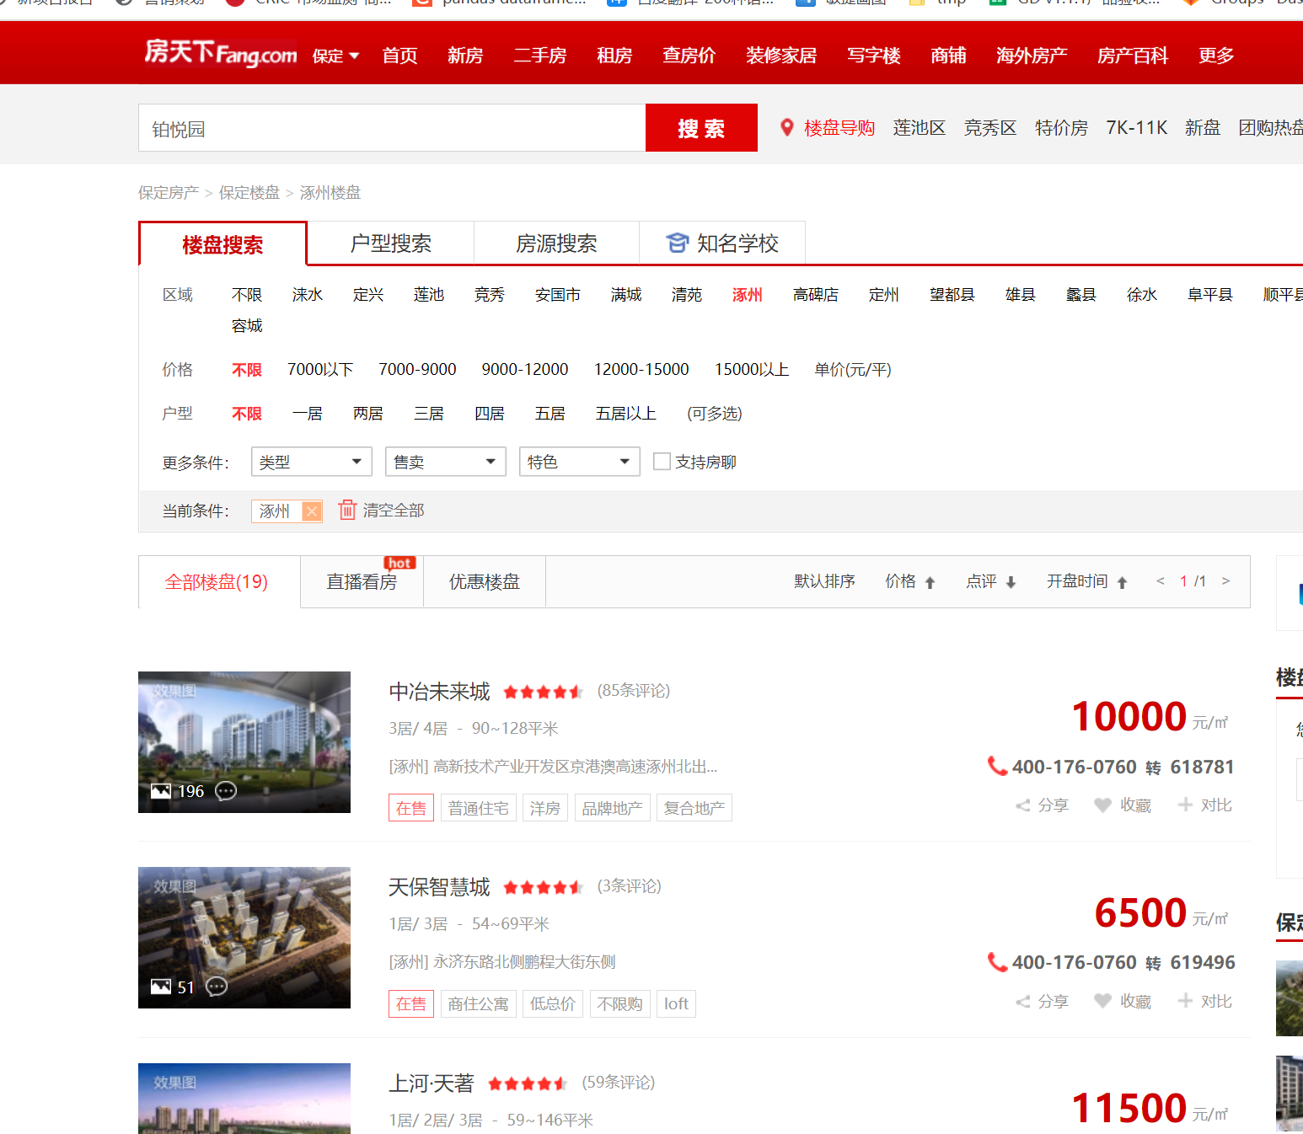 | 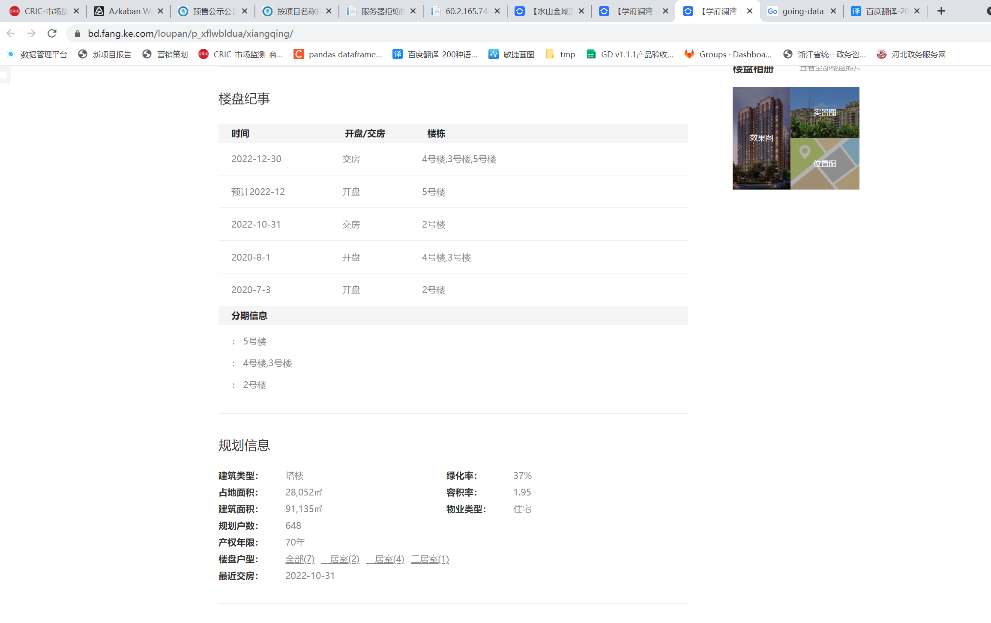 | 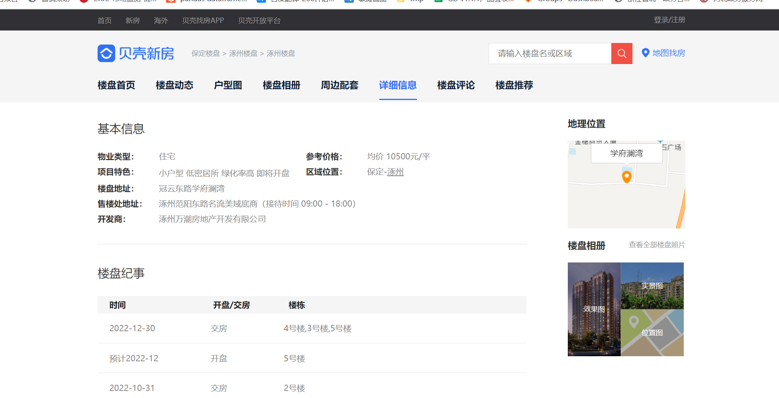
保定市 | 竞秀区 | 130600 | 130602 | 41796 | 30628 | 南京市 | 秦淮区 | 2020Q4 | 320100 | 320104 | 2951 | 2373 | 4
咸阳市 | 三原县 | 610400 | 610422 | 499 | 328 | 咸阳市 | 三原县 | 2021Q2 | 610400 | 610422 | 339 | 328 | 2
唐山市 | 迁安市 | 130200 | 130283 | 1912 | 702 | 咸阳市 | 乾县 | 2021Q2 | 610400 | 610424 | 344 | 265 | 4
天津市 | 南开区 | 120000 | 120104 | 13650 | 11360 | 唐山市 | 迁安市 | 2021Q1 | 130200 | 130283 | 1078 | 402 | 1
宁波市 | 海曙区 | 330200 | 330203 | 26454 | 20176 | 常州市 | 金坛区 | 2021Q2 | 320400 | 320413 | 6569 | 4115 | 3
常州市 | 溧阳市 | 320400 | 320481 | 3419 | 2600 | 常州市 | 溧阳市 | 2021Q2 | 320400 | 320481 | 3419 | 2600 | 1
徐州市 | 丰县 | 320300 | 320321 | 1456 | 800 | 徐州市 | 丰县 | 2021Q1 | 320300 | 320321 | 1456 | 800 | 1
徐州市 | 沛县 | 320300 | 320322 | 3447 | 128 | 徐州市 | 睢宁县 | 2021Q1 | 320300 | 320324 | 6137 | 1078 | 2
徐州市 | 睢宁县 | 320300 | 320324 | 9372 | 1078 | 徐州市 | 沛县 | 2021Q2 | 320300 | 320322 | 3447 | 128 | 1 | 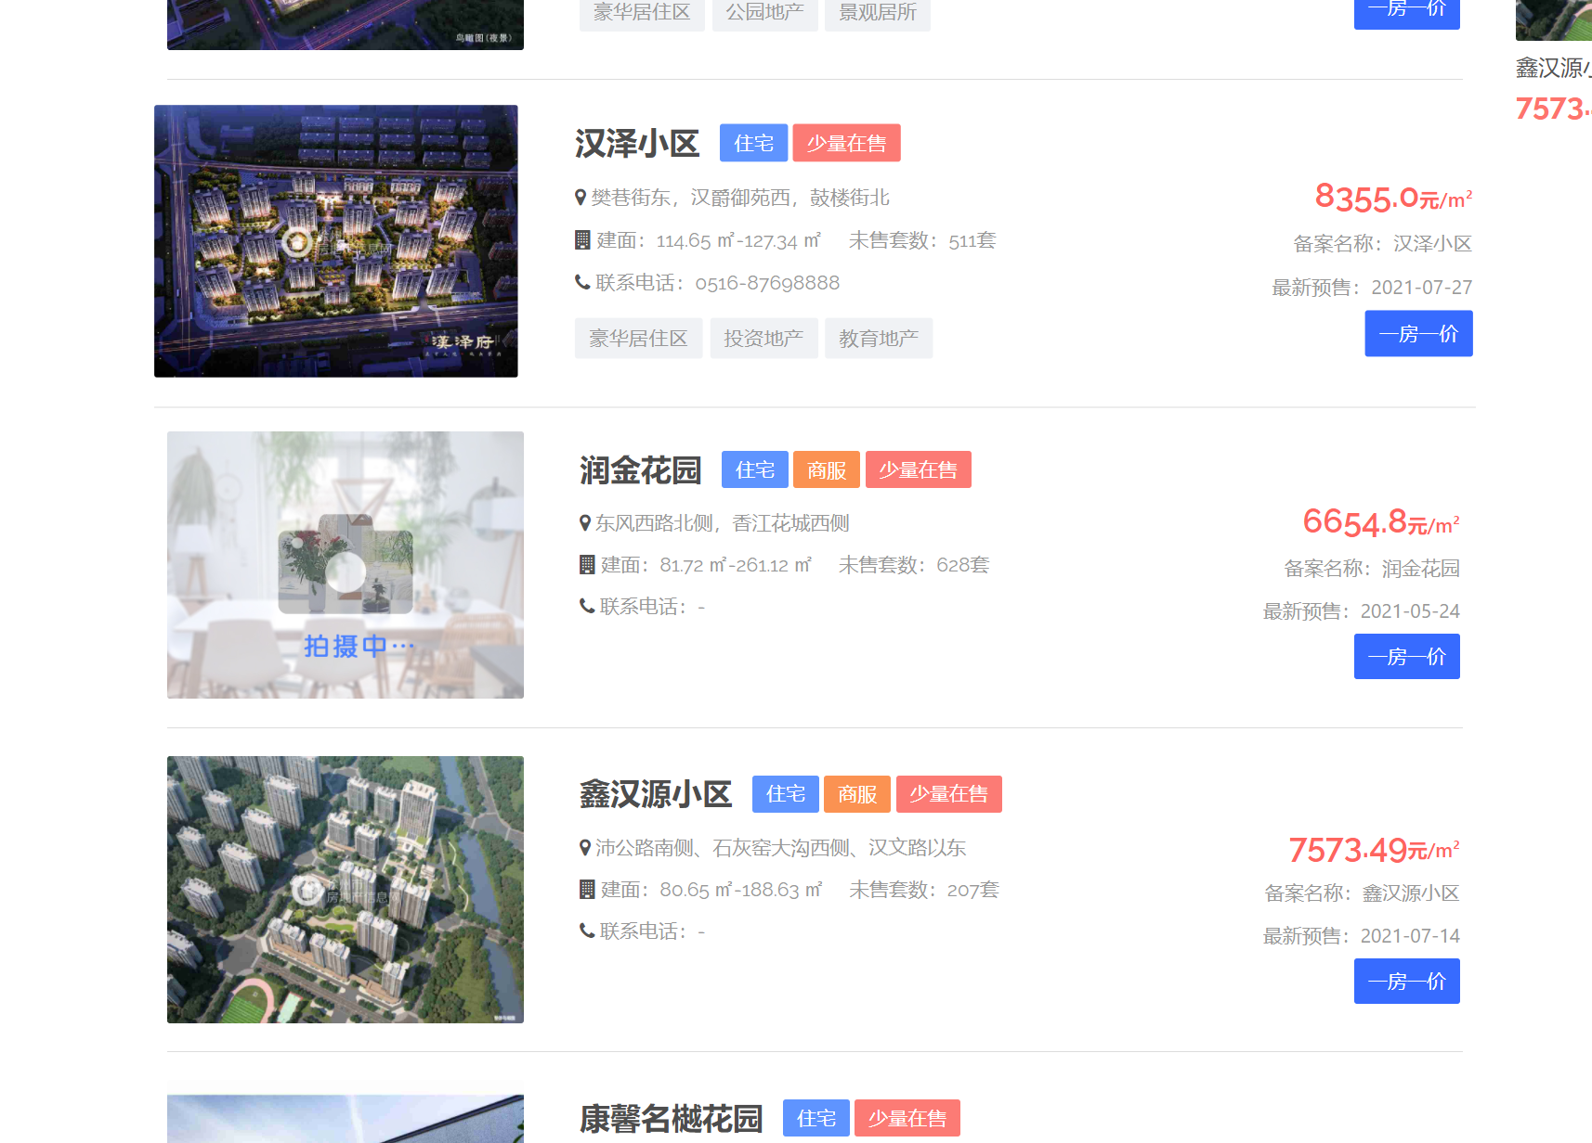 | 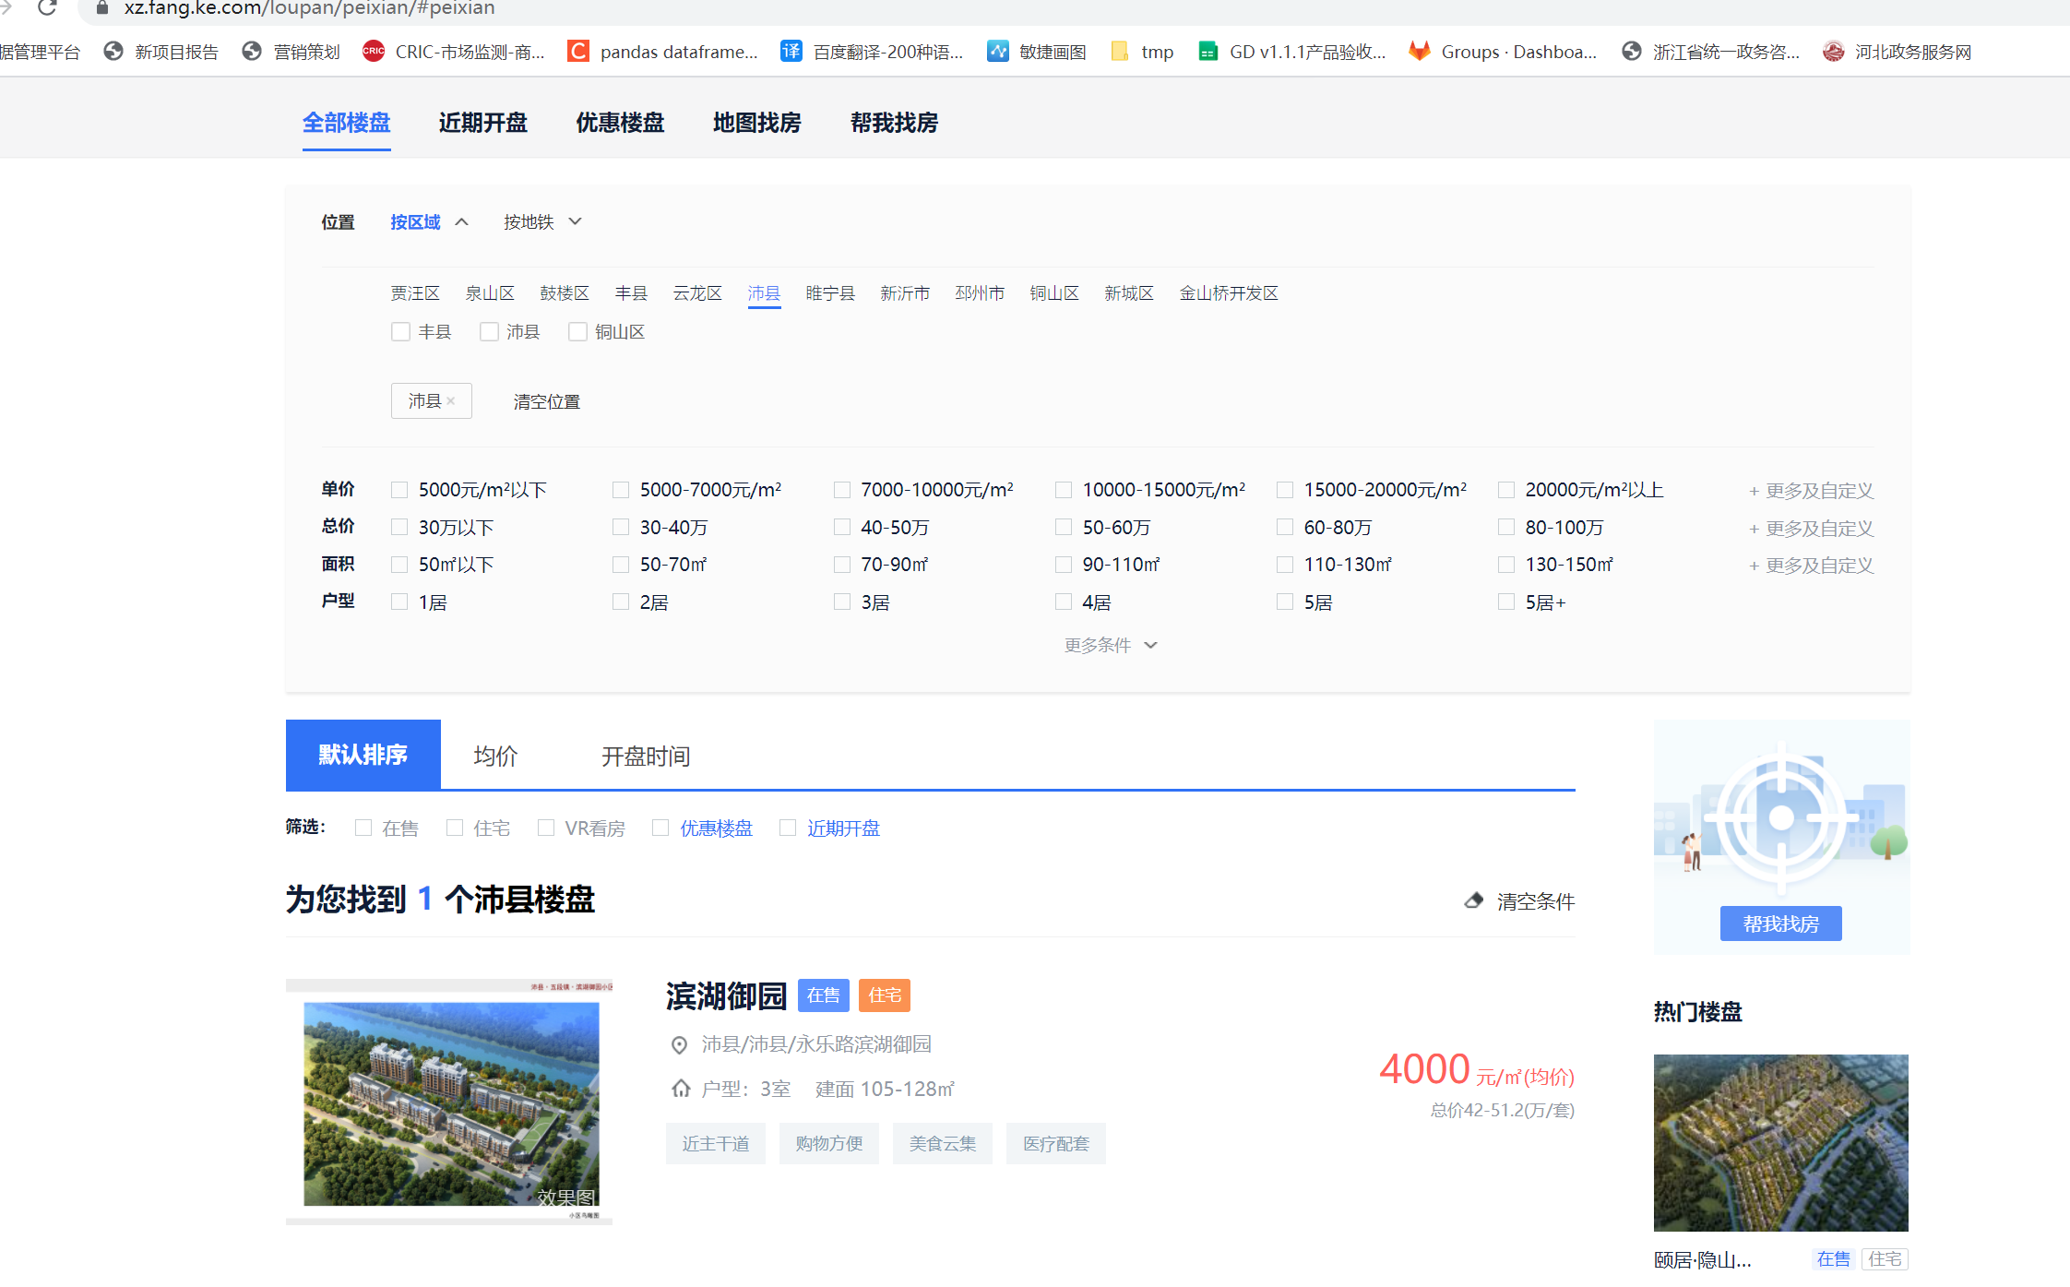
扬州市 | 广陵区 | 321000 | 321002 | 19042 | 15904 | 徐州市 | 睢宁县 | 2021Q2 | 320300 | 320324 | 3235 | 586 | 1
扬州市 | 江都区 | 321000 | 321012 | 7953 | 6815 | 扬州市 | 广陵区 | 2021Q1 | 321000 | 321002 | 10831 | 9675 | 7
昆明市 | 寻甸回族彝族自治县 | 530100 | 530129 | 838 | 382 | 扬州市 | 邗江区 | 2021Q1 | 321000 | 321003 | 10639 | 6628 | 4
汕头市 | 澄海区 | 440500 | 440515 | 1363 | 1043 | 杭州市 | 上城区 | 2020Q4 | 330100 | 330102 | 1786 | 1001 | 4
温州市 | 洞头区 | 330300 | 330305 | 2730 | 1815 | 杭州市 | 桐庐县 | 2020Q4 | 330100 | 330122 | 711 | 558 | 1
温州市 | 平阳县 | 330300 | 330326 | 4554 | 3765 | 汕头市 | 澄海区 | 2021Q2 | 440500 | 440515 | 1363 | 1043 | 2
温州市 | 乐清市 | 330300 | 330382 | 4583 | 2474 | 温州市 | 平阳县 | 2021Q1 | 330300 | 330326 | 2157 | 700 | 1
 |  |  |  |  |  | 温州市 | 洞头区 | 2021Q2 | 330300 | 330305 | 2730 | 1815 | 2
 |  |  |  |  |  | 温州市 | 乐清市 | 2021Q2 | 330300 | 330382 | 2728 | 2474 | 4
并不是全部的楼盘 |  |  |  |  |  | 福州市 | 鼓楼区 | 2020Q4 | 350100 | 350102 | 2394 | 898 | 2 | 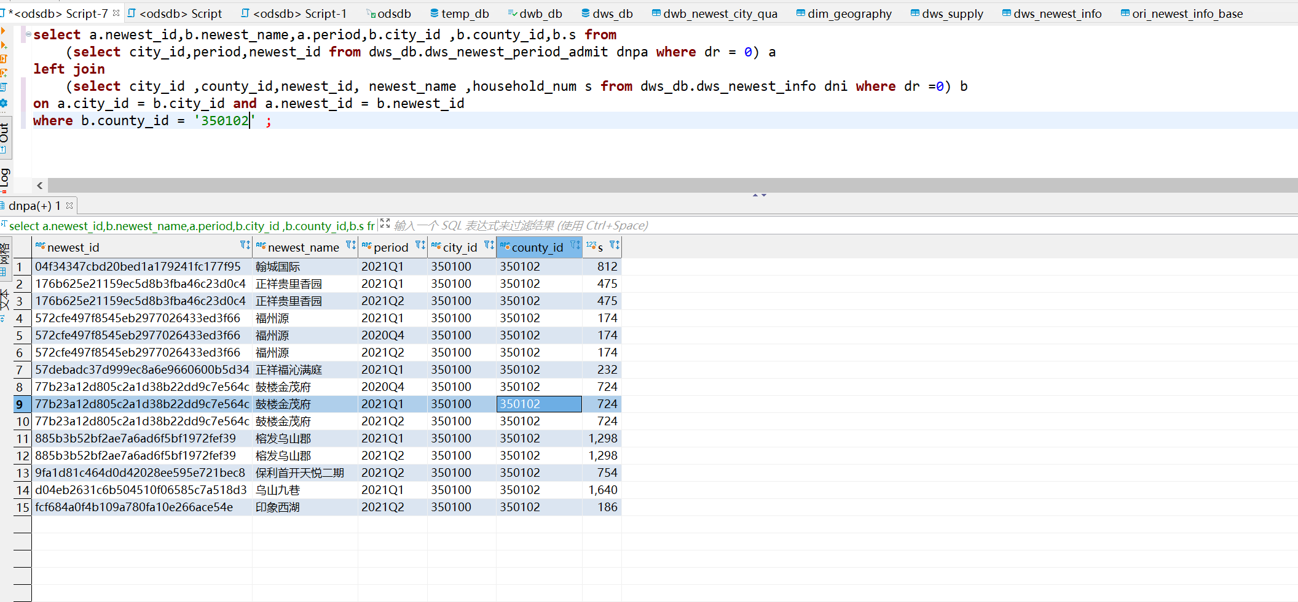 |  | 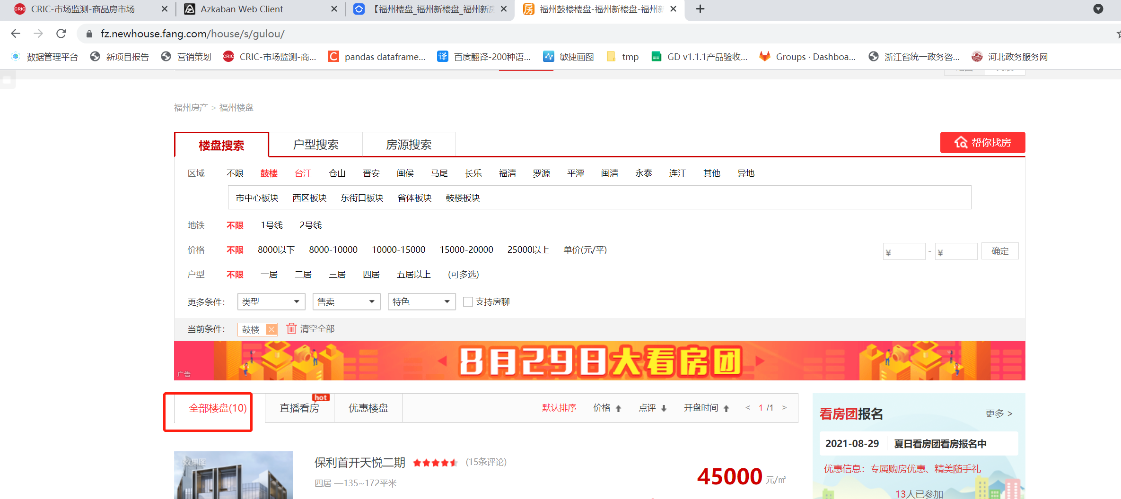
楼盘没有规划户数
所有的现有楼盘加起来就是比circ少

